Munka1
Tesztelt szoftver | WareTech
Dokumentaciót készítette | Nyári Milán Bence, Péter Édua
Tesztesetek rögzítésének dátuma | 2025.02.1-2025.03.12

Id | Description | Test steps | Test data (used) | Pre conditions | Expected result | Actual result | Test datetime | Post conditions | Operation system | Browser | Fail / Pass | Bugreport id (if fail)
WT-MT-001 | Jó jelszóval való bejelentkezés az oldalra | 1 - Indítsa el a projektet localhoston 2 - Töltse ki a felhasználónév és jelszó mezőket 3 - Kattintson a "Belépés" gombra | Felhasználónév:kovacsj Jelszó: asd | - | Sikeres bejelentkezés ami után a Warehouse Management oldalra tob be | Sikeres bejelentkezés | 2025-02-01 | - | Windows 11 pro | Opera (117.0.5408.100) | Pass | -
WT-MT-002 | Rossz jelszóval való bejelentkezés az oldalra | 1 - Indítsa el a projektet localhoston 2 - Töltse ki a felhasználónév és jelszó mezőket 3 - Kattintson a "Belépés" gombra | Felhasználónév:kovacsj Jelszó: asdasdasdasd | Raktár felület elérhető és működőképes | Hibaüzenet jelenik meg, jelezve, hogy a megadott felhasználó vagy jelszó helytelen | Hibaüzenet megjelnése a helytelen felhasználónév vagy jelszó miatt | 2025-02-01 | - | Windows 11 pro | Opera (117.0.5408.100) | Pass | -
WT-MT-003 | Search bar müködése | 1- Töltse ki a felhasználónév és jelszó mezőket. 2- Kattintson a "Belépés" gombra. 3-Search bar adattal való kitöltése | Shelf A4 | Bejeletkezés sikeressége, legyenek felvéve storage és shelf adatok | Keresés után a Storage A- ban csak azt az egy Shelf-t fogja megjeleníteni | Storage A-n belül csak a rákeresett Shelf-et írja ki | 2025-02-01 | - | Windows 11 pro | Opera (117.0.5408.100) | Pass | -
WT-MT-004 | Search bar müködése 2 | 1- Töltse ki a felhasználónév és jelszó mezőket. 2- Kattintson a "Belépés" gombra. 3-Search bar adattal való kitöltése | Storage D | Bejeletkezés sikeressége, legyenek felvéve storage és shelf adatok | A search bar-ban csak Shelfeket lehet keresni, ezért eltünteti a Shelf-ek sort mivel a keresés nem volt helyes | Mivel nem helyes keresési adat ezért eltüník a Shelf sor és nem csinál semmit a a kereső | 2025-02-01 | - | Windows 11 pro | Opera (117.0.5408.100) | Pass | -
WT-MT-005 | Storage gomb müködése | 1- Töltse ki a felhasználónév és jelszó mezőket. 2- Kattintson a "Belépés" gombra. 3- Kattintson a storage gombra | Storage B | Bejelentkezés sikeressége, raktár felület elérhető és működőképes, vannak feltöltött, raktárak | Gomb rányomása után az alatta lévő shelf-ek nevében cserélődik a betű | Átválltotta az összes shelf nevet A-ról B-re | 2025-02-01 | - | Windows 11 pro | Opera (117.0.5408.100) | Pass | -
WT-MT-006 | Shelf gomb müködése | 1- Töltse ki a felhasználónév és jelszó mezőket. 2- Kattintson a "Belépés" gombra. 3- Kattintson a storage gombra 4- Kattinson a shelf gombra | Shelf B1 | Bejelentkezés sikeressége, raktár felület elérhető és működőképes, vannak feltöltött, polcok | Gomb rányomása után az adatok és foglalt mennyiség változik a shelf-hez megfelelően | A B1 adatait és foglalt mennyiségeit írta ki | 2025-02-01 | - | Windows 11 pro | Opera (117.0.5408.100) | Pass | -
WT-MT-007 | Shelf details gomb müködése | 1- Töltse ki a felhasználónév és jelszó mezőket. 2- Kattintson a "Belépés" gombra. | Shelf C1 | Bejelentkezés sikeressége, raktár felület elérhető és működőképes, vannak feltöltött polcok amiken van tárolva tárgy | Gomb használata után feldob egy kis ablakot a shelf adataival | Használat után kilistázza a Shelf C1 adatait | 2025-02-01 | - | Windows 11 pro | Opera (117.0.5408.100) | Pass | -
WT-MT-008 | Pallet Management oldalra navigáló navbar gomb müködése | 1- Töltse ki a felhasználónév és jelszó mezőket. 2- Kattintson a "Belépés" gombra. | - | Bejelentkezés sikeressége, raktár felület elérhető és működik, navbar működik és elérhető | Warehouse Management oldalon a Navbar megnyitása után "Pallet Management" gomb rányomása után átdob arra az oldalra | "Pallet Management" gomb menyomása után átnavigál arra az oldalra | 2025-02-01 | - | Windows 11 pro | Opera (117.0.5408.100) | Pass | -
WT-MT-009 | Add Pallet to Shelf Items Search SKU kóddal müködése | 1 - Sikeres belépés 2- Navbar használata 3-Rányomni a "Pallet Management" gombra | SKU001 | Bejelentkezés sikeressége, pallet management elérhető és működik, navbar működik és elérhető | Ha beírjuk ezt a keresőbe az alatta lévő drop down listában ki kell adnia a hozzá tartozó adatot | Beírás után kiadta a rákeresett SKU kód adatát | 2025-02-01 | - | Windows 11 pro | Opera (117.0.5408.100) | Pass | -
WT-MT-010 | Add Pallet to Shelf Items Search Name beírással müködése | 1 - Sikeres belépés 2- Navbar használata 3-Rányomni a "Pallet Management" gombra | Steel | Bejelentkezés sikeressége, pallet management elérhető és működik, navbar működik és elérhető | Ha beírjuk ezt a keresőbe az alatta lévő drop down listában ki kell adnia minden olyan adatot amiben szerepel az a szó hogy "Steel" | Beírás után kiadta a rákeresett szóra az összes adatot | 2025-02-01 | - | Windows 11 pro | Opera (117.0.5408.100) | Pass | -
WT-MT-011 | Add Pallet to Shelf, Shelf Search Location való müködése | 1 - Sikeres belépés 2- Navbar használata 3-Rányomni a "Pallet Management" gombra | Front | Bejelentkezés sikeressége, pallet management elérhető és működik, navbar működik és elérhető | Ha beírjuk ezt a keresőbe az alatta lévő drop down listában ki kell adnia minden olyan adatot amiben szerepel az a szó hogy "Front" | Beírás után kiadta a rákeresett szóra az összes adatot | 2025-02-01 | - | Windows 11 pro | Opera (117.0.5408.100) | Pass | -
WT-MT-012 | Add Pallet to Shelf, Search Shelf Name beírással való müködése | 1 - Sikeres belépés 2- Navbar használata 3-Rányomni a "Pallet Management" gombra | Shelf A | Bejelentkezés sikeressége, pallet management elérhető és működik, navbar működik és elérhető | Ha beírjuk ezt a keresőbe az alatta lévő drop down listában ki kell adnia minden olyan adatot amiben szerepel az hogy "Shelf 4" | Beírás után kiadta a rákeresett szóra az összes adatot | 2025-02-01 | - | Windows 11 pro | Opera (117.0.5408.100) | Pass | -
WT-MT-013 | Add Pallett to Shelf adatokkal | 1 - Sikeres belépés 2- Navbar használata 3-Rányomni a "Pallet Management" gombra | Item Name/SKU: SKU001 - Steel Bolt Shelf Name/Location: Shelf A1 - Front Left Height: 90 cm | Bejelentkezés sikeressége, pallet management elérhető és működik, navbar működik és elérhető | Az összes adat kiválasztása és az "Add Pallet" gomb rányomása után fel kell dobnia egy "Pallet added successfully!" üzenetet | Adatok kitöltése és Pallet hozzáadása után kiírta a sikeres feliratot | 2025-02-01 | - | Windows 11 pro | Opera (117.0.5408.100) | Pass | -
WT-MT-014 | Remove Pallet from Shelf, Search müködése Name-el | 1 - Sikeres belépés 2- Navbar használata 3-Rányomni a "Pallet Management" gombra | Shelf A | Bejelentkezés sikeressége, pallet management elérhető és működik, navbar működik és elérhető | Ha beírjuk ezt a keresőbe az alatta lévő drop down listában ki kell adnia minden olyan adatot amiben szerepel az hogy "Shelf 4" | Beírás után kiadta a rákeresett szóra az összes adatot | 2025-02-01 | - | Windows 11 pro | Opera (117.0.5408.100) | Pass | -
WT-MT-015 | Remove Pallet from Shelf, Search müködése Location-el | 1 - Sikeres belépés 2- Navbar használata 3-Rányomni a "Pallet Management" gombra | Front | Bejelentkezés sikeressége, pallet management elérhető és működik, navbar működik és elérhető | Ha beírjuk ezt a keresőbe az alatta lévő drop down listában ki kell adnia minden olyan adatot amiben szerepel az a szó hogy "Front" | Beírás után kiadta a rákeresett szóra az összes adatot | 2025-02-01 | - | Windows 11 pro | Opera (117.0.5408.100) | Pass | -
WT-MT-016 | Remove Pallet from Shelf, Pallet select müködése | 1 - Sikeres belépés 2- Navbar használata 3-Rányomni a "Pallet Management" gombra 4-Shelf Location/Name kiválasztása | Steel Bolt | Bejelentkezés sikeressége, pallet management elérhető és működik, navbar működik és elérhető | Shelf Location/Name kiválasztása után a drop down lista ki kell hogy írja az összes azon a Shelf-en belül lévő adatot | Beírás után kíírta a Pallet-ban az összes Shelfen belüli adatot | 2025-02-01 | - | Windows 11 pro | Opera (117.0.5408.100) | Pass | -
WT-MT-017 | Remove Pallet from Shelf adatokkal | 1 - Sikeres belépés 2- Navbar használata 3-Rányomni a "Pallet Management" gombra | Shelf Name/Location: Shelf A1 - Front left Pallet: Steel bolt | Bejelentkezés sikeressége, pallet management elérhető és működik, navbar működik és elérhető | Az összes adat kiválasztása és az "Remove Pallet" gomb rányomása után fel kell dobnia egy "Pallet deleted successfully!" üzenetet | Adatok kitöltése és Pallet törlése után kiírta a sikeres feliratot | 2025-02-01 | - | Windows 11 pro | Opera (117.0.5408.100) | Pass | -
WT-MT-018 | Item List-re navigáló Navbar gomb müködése | 1 - Sikeres belépés 2- Navbar használata 3-Rányomni a "Items" gombra | - | Bejelentkezés sikeressége, navbar működik és elérhető, items oldal elérhető és működik | Pallet Management oldalon a Navbar megnyitása után "Items" gomb rányomása után átdob arra az oldalra | "Items" gomb menyomása után átnavigál arra az oldalra | 2025-02-05 | - | Windows 11 pro | Opera (117.0.5408.100) | Pass | -
WT-MT-019 | Category filter gomb müködése | 1 - Sikeres belépés 2- Navbar használata 3-Rányomni a "Items" gombra 4- Rányomni a filter menüre | Metal | Bejelentkezés sikeressége, navbar működik és elérhető, items oldal elérhető és működik, Items listában elérhetőek adatok | A filter gomb lenyitása és a "Metal" kiválasztása után csak azokat az Item-ket kell kiírnia | Sikeresen kifilterezte a "Metal" kategoriáju tárgyakat | 2025-02-05 | - | Windows 11 pro | Opera (117.0.5408.100) | Pass | -
WT-MT-020 | Category filter gomb müködése több gombbal | 1 - Sikeres belépés 2- Navbar használata 3-Rányomni a "Items" gombra 4- Rányomni a filter menüre | Metal Plastic | Bejelentkezés sikeressége, navbar működik és elérhető, items oldal elérhető és működik, Items listában elérhetőek adatok | A filter gomb lenyitása, "Metal" és "Plastic" kiválasztása után csak azokat az Item-ket kell kiírnia | Sikeresen kifilterezte a "Metal" és "Plastic" kategoriáju tárgyakat | 2025-02-05 | - | Windows 11 pro | Opera (117.0.5408.100) | Pass | -
WT-MT-021 | Weight sort gomb müködése | 1 - Sikeres belépés 2- Navbar használata 3-Rányomni a "Items" gombra 4- Rányomni a Weight sort gombra | - | Bejelentkezés sikeressége, navbar működik és elérhető, items oldal elérhető és működik, Items listában elérhetőek adatok | A weight gomb rányomása után be kell sorolnia az Itemeket növekvő vagy csökkenő sorrendbe | Sikeresen sorrendbe állította az Itemeket a gombnak megfelelően | 2025-02-05 | - | Windows 11 pro | Opera (117.0.5408.100) | Pass | -
WT-MT-022 | ABC sort gomb működése | 1 - Sikeres belépés 2- Navbar használata 3-Rányomni a "Items" gombra 4- Rányomni az ABC sort gombra | - | Bejelentkezés sikeressége, navbar működik és elérhető, items oldal elérhető és működik, Items listában elérhetőek adatok | ABC gomb rányomása után be kell sorolnia az Itemeket ABC sorrendbe elölről vagy hátulról is | Sikeresen sorrendbe állította az Itemeket a gombnak megfelelően | 2025-02-05 | - | Windows 11 pro | Opera (117.0.5408.100) | Pass | -
WT-MT-023 | Search bar müködése az oldalon | 1 - Sikeres belépés 2- Navbar használata 3-Rányomni a "Items" gombra 4-Adat beírás a Search bar-ba | Wood | Bejelentkezés sikeressége, navbar működik és elérhető, items oldal elérhető és működik, Items listában elérhetőek adatok, működik a valós idejű keresés | Search bar-ba beírás után ki kell dobnia az összes itemet aminek a nevében szerepel a "Wood" szó, fontos hogy Category-ra nem működik | Keresés után sikeresen ki listázza az összes itemet aminek a nevében benne van a "Wood" és kihagyott olyan Item-ket amik Wood kategoriájú de a nevében nincs benne | 2025-02-05 | - | Windows 11 pro | Opera (117.0.5408.100) | Pass | -
WT-MT-024 | Az összes gomb müködése egymással | 1 - Sikeres belépés 2- Navbar használata 3-Rányomni a "Items" gombra 4-Gombok beállítása és Search bar -ba adat írás | Category filter gomb vagy Search bar: Wood Weight gomb megnyomása ABC gomb megnyomása | Bejelentkezés sikeressége, navbar működik és elérhető, items oldal elérhető és működik, Items listában elérhetőek adatok, működik a valós idejű keresés | Ha Search bar akkor Category-ra nem érvényes és fordítva de kilistázza az adott dolgokat és lehet őket filterezni a Weight és ABC gombbal minden probléma nélkül | Kiírja a megfelelő adatokat és lehet őket sort-olni a Weight és ABC gombbal | 2025-02-05 | - | Windows 11 pro | Opera (117.0.5408.100) | Pass | -
WT-MT-025 | Items details gomb müködése | 1 - Sikeres belépés 2- Navbar használata 3-Rányomni a "Items" gombra | - | Bejelentkezés sikeressége, navbar működik és elérhető, items oldal elérhető és működik, Items listában elérhetőek adatok, details modal működése | Gomb megnyomása után ki kell adni az Item összes adatát egy kis ablakba | Megjelent egy kis ablak az Item adataival | 2025-02-05 | - | Windows 11 pro | Opera (117.0.5408.100) | Pass | -
WT-MT-026 | Items details gomb bezárásának működése "Close" gombbal | 1 - Sikeres belépés 2- Navbar használata 3-Rányomni a "Items" gombra 4-Item details gomb megnyomása | - | Bejelentkezés sikeressége, navbar működik és elérhető, items oldal elérhető és működik, Items listában elérhetőek adatok, details modal működése | A details megnyitása után a kisablak jobb alsó sarkában van egy Close gomb annak a megnyomása után be kell zárnia a Details ablakot ami után ugyan úgy látszódik az Items list | A Close gomb megnyomása után bezárja a Details ablakot és újra teljesen látszódik az Items list | 2025-02-05 | - | Windows 11 pro | Opera (117.0.5408.100) | Pass | -
WT-MT-027 | Items details gomb bezárásának működése "X" gombbal | 1 - Sikeres belépés 2- Navbar használata 3-Rányomni a "Items" gombra 4-Item details gomb megnyomása | - | Bejelentkezés sikeressége, navbar működik és elérhető, items oldal elérhető és működik, Items listában elérhetőek adatok, details modal működése | A details megnyitása után a kisablak jobb felső sarkában van egy "X"gomb annak a megnyomása után be kell zárnia a Details ablakot ami után ugyan úgy látszódik az Items list | A "X"gomb megnyomása után bezárja a Details ablakot és újra teljesen látszódik az Items list | 2025-02-05 | - | Windows 11 pro | Opera (117.0.5408.100) | Pass | -
WT-MT-028 | Transfer Request-re navigáló Navbar gomb müködése | 1 - Sikeres belépés 2- Navbar használata 3-Rányomni a "Transfer Request" gombra | - | Bejelentkezés sikeressége, navbar működik és elérhető, transfer request oldal elérhető és működik | Item list oldalon a Navbar megnyitása után "Transfer Request" gomb rányomása után átdob arra az oldalra | "Transfer Request" gomb menyomása után átnavigál arra az oldalra | 2025-02-07 | - | Windows 11 pro | Opera (117.0.5408.100) | Pass | -
WT-MT-029 | Search bar müködése | 1 - Sikeres belépés 2- Navbar használata 3-Rányomni a "Transfer Request" gombra 4-Search bar használata | Pallets: Metal (Target)Location: Shelf A1 Action Type: Add Status: Pending | Bejelentkezés sikeressége, navbar működik és elérhető, transfer request oldal elérhető és működik valós idejű keresés működése | A test adat bármelyikével lehet keresni adott dologra. Egy pédát használva belőle Add-ra keresve kiírja az összes olyan adatot a listában aminek az Action Type-ja Add | Add beírása után kilistázta az összeset aminek az az Action Type-ja | 2025-02-07 | - | Windows 11 pro | Opera (117.0.5408.100) | Pass | -
WT-MT-030 | Sort gomb az oldalon | 1 - Sikeres belépés 2- Navbar használata 3-Rányomni a "Transfer Request" gombra 4-Sort gomb megnyomása | - | Bejelentkezés sikeressége, navbar működik és elérhető, transfer request oldal elérhető és működik | Rányomás után sorrrendbe állítja a listát idő szerint növekvőbe vagy csökkenőbe | Idősorrendbe állította a listát | 2025-02-07 | - | Windows 11 pro | Opera (117.0.5408.100) | Pass | -
WT-MT-031 | Status teljesítő gomb | 2 - Sikeres belépés 2- Navbar használata 3-Rányomni a "Transfer Request" gombra 4-Complete gomb használata | - | Bejelentkezés sikeressége, navbar működik és elérhető, transfer request oldal elérhető és működik | Gomb használata után feldob egy ablakot amiben megkérdezi, hogy biztos végre akarjuk hajtani | Feldob egy kis ablakot ami Confirmation message-t ír | 2025-02-07 | - | Windows 11 pro | Opera (117.0.5408.100) | Pass | -
WT-MT-032 | Status teljesítő gomb elfogadása | 1 - Sikeres belépés 2- Navbar használata 3-Rányomni a "Transfer Request" gombra 4-Complete gomb használata 5-Elfogadása | - | Bejelentkezés sikeressége, navbar működik és elérhető, transfer request oldal elérhető és működik, complete gomb működése | A kis ablakban van 2 opció, egyik az elfogadás, az után a Status állapotát átállítja "Completed"-re és a mellette lévő Complete gomb eltünt | Miután rányomtam a Completed gombra utána el is fogadtam a kis ablakban és átállította a Status-t Completedre azzal együtt el is tünt a Complete gomb | 2025-02-07 | - | Windows 11 pro | Opera (117.0.5408.100) | Pass | -
WT-MT-033 | Status teljesítő gomb elutasítása | 1 - Sikeres belépés 2- Navbar használata 3-Rányomni a "Transfer Request" gombra 4-Complete gomb használata 5-Elutasítás | - | Bejelentkezés sikeressége, navbar működik és elérhető, transfer request oldal elérhető és működik, complete gomb működése | A kis ablakban van 2 opció, egyik az elutasítás, az után a Status változatlanul hagyja és ugyan úgy elérhető a Complete gomb | Elutasítás után a Status állapota változatlan maradt és a Complete gomb ott maradt | 2025-02-07 | - | Windows 11 pro | Opera (117.0.5408.100) | Pass | -
WT-MT-034 | Admin Panel popup megnyitása Navbar gomb működése | 1 - Sikeres belépés 2- Navbar használata 3-Rányomni a "Admin Panel" gombra | - | Bejelentkezés sikeressége, navbar működik és elérhető, admin panel modal műkodése | Az admin panel navigációs gomb lenyomásako meg kell jelennie az admin panel kezelőfelületnek | A Gomb lenyomása után megjelent az Admin Panel kezelőfelülete | 2025-03-05 | - | Windows 11 pro | Opera (117.0.5408.100) | Pass | -
WT-MT-035 | Admin Panel popup bezárása | 1 - Sikeres belépés 2- Navbar használata 3-Rányomni a "Admin Panel" gombra 4- Rányomni a popup jobb felső sarkában található X-re | - | Bejelentkezés sikeressége, navbar működik és elérhető, admin panel modal műkodése | Az admin panelen található X- gomb megnyomása bezárja a kezelőfelületet | Az X- gomb sikeresen bezárja a kezelőfelületet | 2025-03-05 | - | Windows 11 pro | Opera (117.0.5408.100) | Pass | -
WT-MT-036 | User regisztrálás működése | 1 - Sikeres belépés 2- Navbar használata 3-Rányomni a "Admin Panel" gombra 4- Register User fülre navigálni 5- Form kitöltése adatokkal 6- Register gomb megnyomása | Username: birogyula15 First Name: Bíró Last Name: Gyula Email: birogyula@gmail.com Password: BiroGyula@1958$ | Bejelentkezés sikeressége, navbar működik és elérhető, admin panel modal műkodése, Regiser User fül működése | A User sikeres regisztrálása | Sikeresen regisztrálta a Usert | 2025-03-05 | - | Windows 11 pro | Opera (117.0.5408.100) | Pass | -
WT-MT-037 | Register Admin fül működése | 1 - Sikeres belépés 2- Navbar használata 3-Rányomni a "Admin Panel" gombra 4- Register Admin fülre kattintás | - | Bejelentkezés sikeressége, navbar működik és elérhető, admin panel modal műkodése, | A register admin fül megnyomásakor a Register Admin formot kell látni | A register admin fül lenyomásakor átváltott a popup a resiger admin form-ra | 2025-03-05 | - | Windows 11 pro | Opera (117.0.5408.100) | Pass | -
WT-MT-038 | Admin regisztrálás működése | 1 - Sikeres belépés 2- Navbar használata 3-Rányomni a "Admin Panel" gombra 4- Register Admin fülre navigálni 5- Form kitöltése adatokkal 6- Register gomb megnyomása | Username: adminlaszlo15 First Name: Kiss Last Name: László Email: klaszlo@gmail.com Password: kissLaci@5558$ | Bejelentkezés sikeressége, navbar működik és elérhető, admin panel modal műkodése, Regiser Admin fül működése | Az Admin sikeres regisztrálása | Sikeresen regisztrálta az Admint | 2025-03-05 | - | Windows 11 pro | Opera (117.0.5408.100) | Pass | -
WT-MT-039 | Add items fül működése | 1 - Sikeres belépés 2- Navbar használata 3-Rányomni a "Admin Panel" gombra 4- Add Item fülre kattintás | - | Bejelentkezés sikeressége, navbar működik és elérhető, admin panel modal műkodése, | Az add items fül megnyomásakor az Add Item formot kell látni | Az add items fül lenyomásakor átváltott a popup az add items formra | 2025-03-06 | - | Windows 11 pro | Opera (117.0.5408.100) | Pass | -
WT-MT-040 | Item hozzáadása | 1 - Sikeres belépés 2- Navbar használata 3-Rányomni a "Admin Panel" gombra 4- Add Item fülre kattintás 5- Form kitöltése adatokkal 6- Add Item gomb lenyomása | SKU: SKU056 Type: Metal Name: Metal screws Amount: 100 Price: 10 Weight: 2 Size: 1 Description: Metal screws | Bejelentkezés sikeressége, navbar működik és elérhető, admin panel modal műkodése, Add Items fül működése | Item sikeres hozzádása | Sikeresen hozzáadta az Item-et | 2025-03-06 | - | Windows 11 pro | Opera (117.0.5408.100) | Pass | -
WT-MT-041 | Add Storage fül működése | 1 - Sikeres belépés 2- Navbar használata 3-Rányomni a "Admin Panel" gombra 4- Add Storage fülre kattintás | - | Bejelentkezés sikeressége, navbar működik és elérhető, admin panel modal műkodése | Az add storage fül megnyomásakor az add storage formot kell látni | Az add storage fül lenyomásakor átváltott a popup az add storage formra | 2025-03-06 | - | Windows 11 pro | Opera (117.0.5408.100) | Pass | -
WT-MT-042 | Storage hozzáadása | 1 - Sikeres belépés 2- Navbar használata 3-Rányomni a "Admin Panel" gombra 4- Add storage fülre kattintás 5- Form kitöltése adatokkal 6- Add storage gomb lenyomása | Storage Name: Storage K Location: K-2 | Bejelentkezés sikeressége, navbar működik és elérhető, admin panel modal műkodése, Add storage fül működése | Storage sikeres hozzáadása | Sikeresen hozzáadta a storage-et | 2025-03-06 | - | Windows 11 pro | Opera (117.0.5408.100) | Pass | -
WT-MT-043 | Add Shelf fül működése | 1 - Sikeres belépés 2- Navbar használata 3-Rányomni a "Admin Panel" gombra 4- Add Shelf fülre kattintás | - | Bejelentkezés sikeressége, navbar működik és elérhető, admin panel modal műkodése | Az add shelf fül megnyomásakor az add shelf formot kell látni | Az add shelf fül lenyomásakor átváltott a popup az add shelf formra | 2025-03-06 | - | Windows 11 pro | Opera (117.0.5408.100) | Pass | -
WT-MT-044 | Shelf hozzáadása | 1 - Sikeres belépés 2- Navbar használata 3-Rányomni a "Admin Panel" gombra 4- Add shelf fülre kattintás 5- Form kitöltése adatokkal 6- Add Shelf gomb lenyomása | Storage: Storage A Shelf Name: Shelf A20 Location in Storage: Aisle 5 | Bejelentkezés sikeressége, navbar működik és elérhető, admin panel modal műkodése. Add shelf fül működése | Shelf sikeres hozzáadása | Sikeresen hozzáadta a shelf-et | 2025-03-06 | - | Windows 11 pro | Opera (117.0.5408.100) | Pass | -
WT-MT-045 | Delete Shelf fül működése | 1 - Sikeres belépés 2- Navbar használata 3-Rányomni a "Admin Panel" gombra 4- Delete Shelf fülre kattintás | - | Bejelentkezés sikeressége, navbar működik és elérhető, admin panel modal műkodése | A Delete shelf fül megnyomásakor az Delete shelf formot kell látni | A Delete shelf fül lenyomásakor átváltott a popup a Delete shelf formra | 2025-03-07 | - | Windows 11 pro | Opera (117.0.5408.100) | Pass | -
WT-MT-046 | Shelf törlése | 1 - Sikeres belépés 2- Navbar használata 3-Rányomni a "Admin Panel" gombra 4- Delete Shelf fülre kattintás 5- Form kitöltése adatokkal 6- Delete Shelf gomb lenyomása | Storage: Storage A Shelf :Shelf A20 | Bejelentkezés sikeressége, navbar működik és elérhető, admin panel modal műkodése, delete shelf fül működése | Shelf sikeres törlése | Shelf törlése sikertelen lett, a visszakapott hibakód alapján viszont adatbázisból törlésre került | 2025-03-07 | - | Windows 11 pro | Opera (117.0.5408.100) | Fail | WT-MT-B-01
WT-MT-047 | Shelf törlése Bugfix után | 1 - Sikeres belépés 2- Navbar használata 3-Rányomni a "Admin Panel" gombra 4- Delete Shelf fülre kattintás 5- Form kitöltése adatokkal 6- Delete Shelf gomb lenyomása | Storage: Storage A Shelf :Shelf A20 | Bejelentkezés sikeressége, navbar működik és elérhető, admin panel modal műkodése, delete shelf fül működése | Shelf sikeres törlése | Polc törlése sikeres lett | 2025-03-07 | - | Windows 11 pro | Opera (117.0.5408.100) | Pass
WT-MT-048 | Delete Storage fül működése | 1 - Sikeres belépés 2- Navbar használata 3-Rányomni a "Admin Panel" gombra 4- Delete Storage fülre kattintás | - | Bejelentkezés sikeressége, navbar működik és elérhető, admin panel modal műkodése | A Delete storage fül megnyomásakor az Delete storage formot kell látni | A Delete storage fül lenyomásakor átváltott a popup a Delete storage formra | 2025-03-07 | - | Windows 11 pro | Opera (117.0.5408.100) | Pass | -
WT-MT-049 | Storage törlése | 1 - Sikeres belépés 2- Navbar használata 3-Rányomni a "Admin Panel" gombra 4- Delete Storage fülre kattintás 5 - Form kitöltése 6- Delete Storage megnyomása | Storage: Storage K | Bejelentkezés sikeressége, navbar működik és elérhető, admin panel modal műkodése, delete storage fül működése | Storage sikeres törlése | Sikeresen kitörölte a storage-et | 2025-03-07 | - | Windows 11 pro | Opera (117.0.5408.100) | Pass | -
WT-MT-050 | Delete User fül működése | 1 - Sikeres belépés 2- Navbar használata 3-Rányomni a "Admin Panel" gombra 4- Delete User fülre kattintás | - | Bejelentkezés sikeressége, navbar működik és elérhető, admin panel modal műkodése | A Delete User fül megnyomásakor az Delete user formot kell látni | A Delete user fül lenyomásakor átváltott a popup a Delete user formra | 2025-03-07 | - | Windows 11 pro | Opera (117.0.5408.100) | Pass | -
WT-MT-051 | User törlése | 1 - Sikeres belépés 2- Navbar használata 3-Rányomni a "Admin Panel" gombra 4- Delete User fülre kattintás 5 - User kiválasztása 6- Delete gomb megnyomása | Username: adminlaszlo15 Name: Kiss László email: klaszlo@gmail.com | Bejelentkezés sikeressége, navbar működik és elérhető, admin panel modal műkodése, delete user fül működése | User Sikeres törlése | Sikertelen volt a user törlése Unknown error getIsDeletedUser hiba | 2025-03-07 | - | Windows 11 pro | Opera (117.0.5408.100) | Fail | WT-MT-B-02
WT-MT-052 | User törlése | 1 - Sikeres belépés 2- Navbar használata 3-Rányomni a "Admin Panel" gombra 4- Delete User fülre kattintás 5 - User kiválasztása 6- Delete gomb megnyomása | Username: adminlaszlo15 Name: Kiss László email: klaszlo@gmail.com | Bejelentkezés sikeressége, navbar működik és elérhető, admin panel modal műkodése, delete user fül működése | User Sikeres törlése | Sikeresen törölte a user-t | 2025-03-07 | - | Windows 11 pro | Opera (117.0.5408.100) | Pass | -
WT-MT-053 | Movement Request fül működése | 1 - Sikeres belépés 2- Navbar használata 3-Rányomni a "Admin Panel" gombra 4-. Movement Request fülre kattintás | - | Bejelentkezés sikeressége, navbar működik és elérhető, admin panel modal műkodése | A Movement request fül megnyomásakor az Movement request formot kell látni | A Movement Request fül lenyomásakor átváltott a popup a Movement request formra | 2025-03-08 | - | Windows 11 pro | Opera (117.0.5408.100) | Pass | -
WT-MT-054 | Add Pallet request hozzáadása | 1 - Sikeres belépés 2- Navbar használata 3-Rányomni a "Admin Panel" gombra 4- Movement request fülre kattintás 5 - Add Type kiválasztása 6- Form kitöltése 7- Create request gomb megnyomása | Pallet: Titanium Hinge Storage: Storage A Target Shelf: Shelf A9 Time Limit:05/06/2025 05:01:11 PM | Bejelentkezés sikeressége, navbar működik és elérhető, admin panel modal műkodése, movement request fül működése, request type alapján beöltött form működése | Az Add Pallet tipusú request hozzáadása | Sikeresen hozzáadta az add pallet tipusú requestet | 2025-03-08 | - | Windows 11 pro | Opera (117.0.5408.100) | Pass | -
WT-MT-055 | Remove pallet request hozzáadása | 1 - Sikeres belépés 2- Navbar használata 3-Rányomni a "Admin Panel" gombra 4- Movement request fülre kattintás 5 - Remove Type kiválasztása 6- Form kitöltése 7- Create request gomb megnyomása | Storage: Storage A Shelf: Shelf A10 Pallet: Titanium Rod Time Limit:05/06/2025 05:01:11 PM | Bejelentkezés sikeressége, navbar működik és elérhető, admin panel modal műkodése, movement request fül működése, request type alapján beöltött form működése | A Remove Pallet típusú request hozzáadása | Sikeresen hozzáadta a remove pallet tipusú requestet | 2025-03-08 | - | Windows 11 pro | Opera (117.0.5408.100) | Pass | -
WT-MT-056 | Move Pallet request hozzáadása | 1 - Sikeres belépés 2- Navbar használata 3-Rányomni a "Admin Panel" gombra 4- Movement request fülre kattintás 5 - Move Type kiválasztása 6- Form kitöltése 7- Create request gomb megnyomása | Source Storage: Storage A Source Shelf: Shelf A2 Pallet: Copper Wire Target Storage: Storage G Target Shelf: Shelf G8 Time Limit: 05/06/2025 05:01:11 PM | Bejelentkezés sikeressége, navbar működik és elérhető, admin panel modal műkodése, movement request fül működése, request type alapján beöltött form működése | A Move Pallet típusú request hozzáadása | Sikeresen hozzáadta a move pallet tipusú requestet | 2025-03-08 | - | Windows 11 pro | Opera (117.0.5408.100) | Pass | -

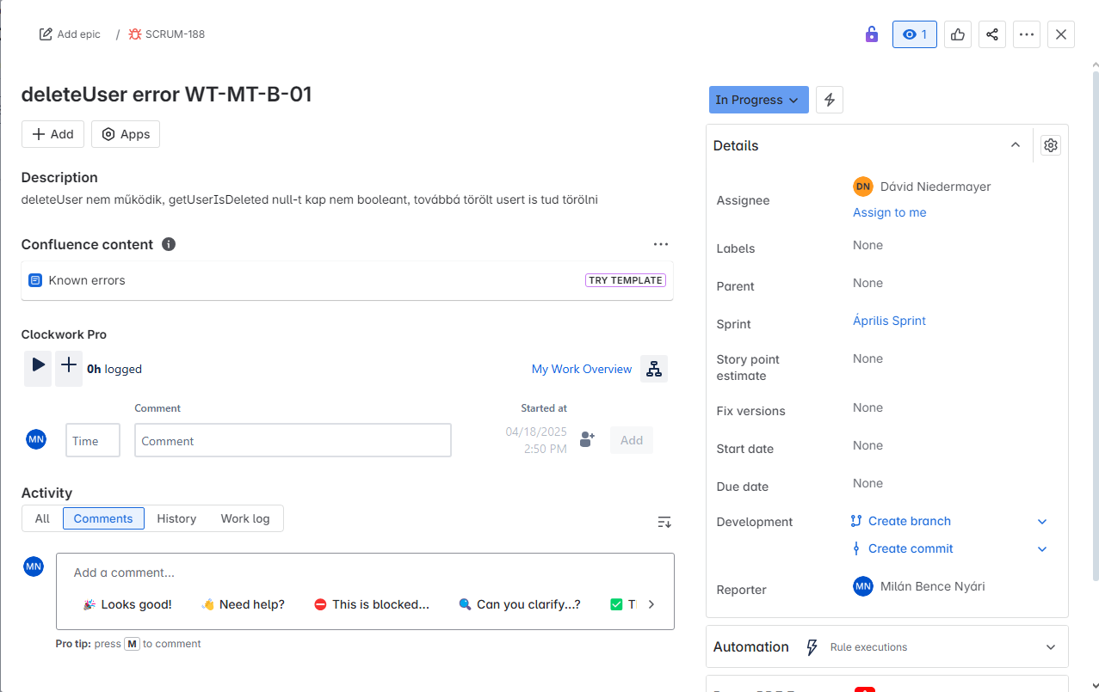
ID
WT-MT-B-01

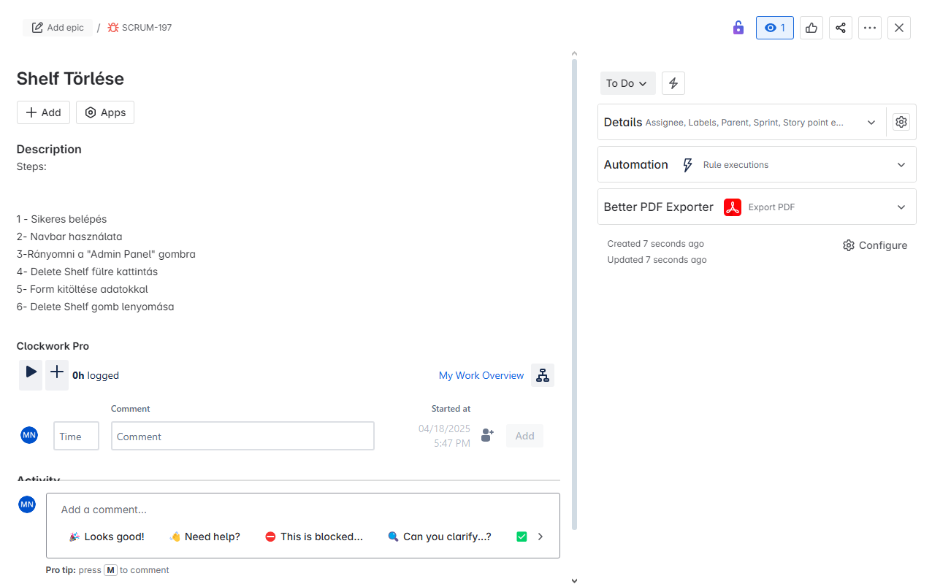
WT-MT-B-02

